NOVEDADES
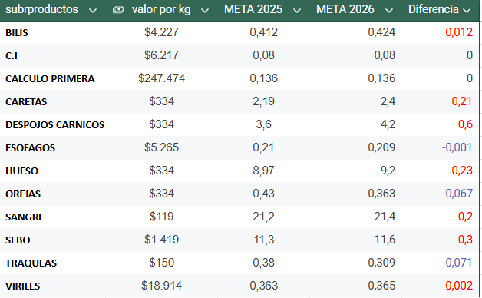
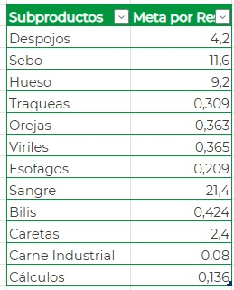
ANALISIS DE SUBPRODUCTOS
# | Subproductos | Novedades: | Observaciones/ mejora | Aumento de meta
 | Despojo | depende de los fetos y decimiso de calidad lo cual es muy variable | Se aumenta meta por 0,6 por res
8 | Sebo | hubo un aumento en metas del 0,3 por res lo que impacta negativamente el cumplimiento diario | se debe realizar verificacion el limpieza de rojas y apartado de blanca diariamente en busca de desviaciones, se ha tenido novedad con los inspectores cuando la visceras llegan con bastante sebo desde linea lo que se correjido pro inpacta negativamente el aprovechamiento | 0.3
3 | Hueso |  | Se debe analizar los % de res pequenas y hembras se tubo un aumento de meta de 0,23 por res
5 | Traqueas | Se realiza seguimiento a la ficha tecnica de este subproducto debido a novedad presentada con cliente donde no se esta limpiando o retirando el sebo y demas partes | Se debe verificar se realiza correctamnete el retiro de las visceras roja y manzana.
1 | Orejas | Se ajusta meta debido a el cambio de ficha tecnica por cliente nuevo donde se retira oido y chapetas que antes iba incluidos en peso de subproductos | Se debe verifcar o identificar que puesto esta realizando corte en orejas, ya que se esta realizando la separacion de oreja que no cumple con FT y esta no se tiene ne cuenta para la produccion.
4 | Viriles |  | Se debe analizar los % de reses pequeñas y aminales castrados, adicional se debe reportar si llegan cortado al proceso de limpieza y reporta las cantidad de bufalos ya que estos treen el mienbro mas pequeño
6 | Esogafos | se presenta novedad por personal en entrenamiento lo que hace que rompa y no se aproveche | Se debe revisar si se esta quedando pegada en la roja para que relicen el retiro y aprovechar, igualmente reportar al area de linea se evidencia daño en el subproducto
 | Sangre |  | se aumento meta de 0,2 po r res, la cual no de debia hacer ya que los despachos se realizan deacuerdo a metas establecidas
 | Bilis |  | se aumento meta de 0,12 por res la medicion de este subproducto se realiza por una regla
 | Caretas |  | se aumenta meta a 0,21 por res
2 | Carne industrial | Se ajusta calculo con cantidad de machos ya que se esta realizando con el total de reses y las hechas no traen carne para retirar | Hacer seguimiento a la operacion donde se debe garantizar el retiro el 100% de rectos de machos
7 | Calculos | Se realiza seguimiento en proceso, donde no se evidencia ninguna desviacion, hay dia donde no se ha roto ninguna bolsas pero la produccion ha sido baja | Se debe estar atento cuando se descarga o rompe, ya que queda en la canal una cavidad donde se aloja en contenido biliar
9

